Plan1
Balanço Patrimonial Pessoal Simplificado

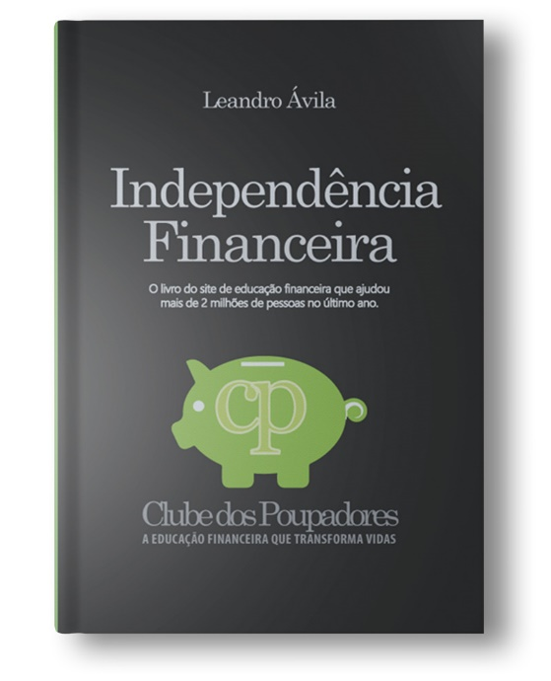
ATIVO |  |  |  | PASSIVO
 |  | Total do Ativo Circulante | R$ 45,600.00 | Passivo Circulante | Total Passivo Circulante | R$ 7,650.00
Ativo Circulante | Disponibilidades | Dinheiro no Bolso | R$ 100.00 |  | Cheque Especial | R$ -
 |  | Conta Corrente | R$ 500.00 |  | Cartão de Crédito | R$ 500.00
 |  | Investimento (D+0) | R$ 15,000.00 |  | Prestações e Empréstimos | R$ 150.00
 |  |  |  |  | Contas a pagar | R$ 1,000.00
 |  |  |  |  | Aluguel | R$ 2,000.00
 |  |  |  |  | Impostos | R$ 1,000.00
 | Contas a Receber | Salário ou pró-labore | R$ 5,000.00 |  | Outros débitos a pagar | R$ 3,000.00
 |  | Outras contas a receber

Livro recomendado:
Recomendo a leitura do livro "Independência Financeira" para que você possa planejar a construção do seu patrimônio até atingir uma vida financeira cada vez mais independente, cheia de possibilidades, tempo livre e recursos para fazer tudo aquilo que você sempre sonhou. O livro acompanha diversos simuladores e planilhas que facilitam muito o seu planejamento. Acesse o livro clicando aqui.
 |  |  |  | Não Circulante | Total P. Não Circulante | R$ 81,500.00
 | Recursos Estocados | Investimentos | R$ 5,000.00 |  | Financiamento de Imóvel | R$ -
 |  | Previdência Privada | R$ 10,000.00 |  | Financiamento de veículo | R$ 79,000.00
 |  | CDB e outros | R$ 5,000.00 |  | Prestações e Empréstimos | R$ 2,500.00
 |  | Tesouro Direto | R$ 5,000.00
 |  | Ações | R$ -

 |  |  |  |  | Total Passivo Exigivel | R$ 89,150.00

Aumente a rentabilidade dos seus investimentos:
Ativo Não Circulante |  | Total Ativo Não circulante | R$ 40,000.00 | Patrimônio Líquido | Riqueza Líquida | -R$ 3,550.00
 |  | Veículos | 40000
 |  | Imóveis | 0
 |  | Jóias e obras de arte | 0
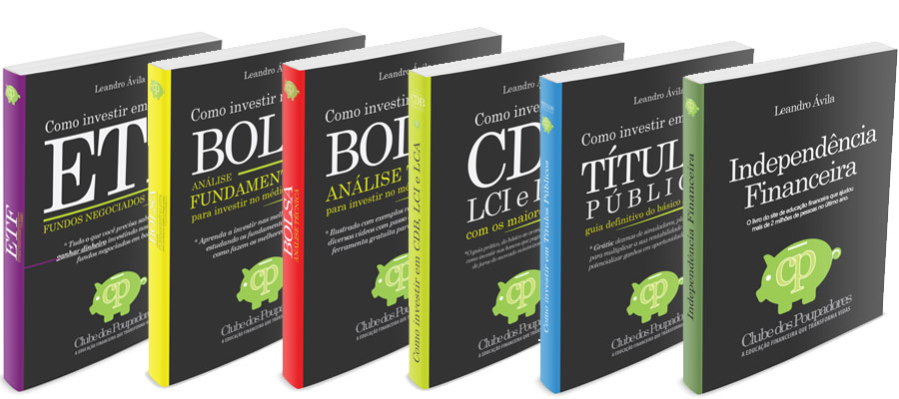
 |  | FGTS | 0
 |  | Outros

TOTAL DO ATIVO |  |  | R$ 85,600.00 | TOTAL PASSIVO |  | R$ 85,600.00

Aprenda a utilizar essa planilha lendo o artigo:
https://www.clubedospoupadores.com/ferramentas/planilha-balanco-patrimonial-pessoal-excel.html

